ავტორიზაცია და რეგისტრაცია
ავტორი | ლიკა მესხი
ქეისის შექმნის თარიღი | 2023-01-21
სისტემა | Google Chrome Version 107.0.5304.122 (Official Build) (64-bit),Windows 10 – Wi-Fi
ტესტ ქეისის ID | ტესტ ქეისი | აღწერა | წინაპირობა | სატესტო მონაცემები | ტესტირების გარემო | ქეისის ნაბიჯები | მოსალოდნელი შედეგი | რეალური შედეგი | პრიორიტეტი
TC_01 | ss.ge ავტორიზაცია | მომხმარებელი შევიდეს სისტემაში | მომხმარებელი დარეგისტრირებული უნდა იყოს სისტემაში | მომხმარებლის ID: Test@test.com პაროლი: Qwerty1 | ss.ge | 1. შევიყვანოთ მომხმარებლის E-mail. 2 შევიყვანოთ მომხმარებლის პაროლი 3. დავაჭიროთ ავტორიზაციის ღილაკს | მომხმარებელი წარმატებით უნდა შევიდეს სისტემაში. | მომხმარებელი წარმატებით შევიდა სისტემაში. ხარვეზი არ შეინიშნება | კრიტიკული
TC_02 | ss.ge ავტორიზაცია | მომხმარებელი შევიდეს სისტემაში | მომხმარებელი დარეგისტრირებული უნდა იყოს სისტემაში | მომხმარებლის ნომერი:+99599399999 პაროლი: Qwerty1 | ss.ge | 1. შევიყვანოთ მომხმარებლის ნომერი. 2 შევიყვანოთ მომხმარებლის პაროლი 3. დავაჭიროთ ავტორიზაციის ღილაკს | მომხმარებელი წარმატებით უნდა შევიდეს სისტემაში. | მომხმარებელი წარმატებით შევიდა სისტემაში. ხარვეზი არ შეინიშნება | კრიტიკული
TC_03 | ss.geავტორიზაცია | მომხმარებელი ვერ შევიდეს სისტემაში |  |  | ss.ge | 1. მომხმარებლის სახელის ველი დავტოვოთ ცარიელი 2 მომხმარებლის პაროლის ველი დავტოვოთ ცარიელი 3. დავაჭიროთ ავტორიზაციის ღილაკს | ვალიდაციის შეტყობინება უნდა გამოჩნდეს | ვალიდაციის შეტყობინება გამოჩნდა . ხარვეზი არ შეინიშნება | კრიტიკული
TC_04 | ss.ge ავტორიზაცია | მომხმარებელი ვერ შევიდეს სისტემაში | მომხმარებელი დარეგისტრირებული არ უნდა იყოს სისტემაში | მომხმარებლის ნომერი:+99599399999 პაროლი: Qwerty3 | ss.ge | 1. შევიყვანოთ მომხმარებლის არსებული ნომერი. 2 შევიყვანოთ მომხმარებლის არ არსებული პაროლი 3. დავაჭიროთ ავტორიზაციის ღილაკს | მომხმარებელი ვერ უნდა შევიდეს სისტემაში. | .მომხმარებელი ვერ შევიდა შევიდა სისტემაში. ხარვეზი არ შეინიშნება | კრიტიკული
TC_05 | ss.ge ავტორიზაცია | მომხმარებელი ვერ შევიდეს სისტემაში | მომხმარებელი დარეგისტრირებული არ უნდა იყოს სისტემაში | მომხმარებლის ნომერი:+99591111111 პაროლი: Qwerty1 | ss.ge | 1. შევიყვანოთ მომხმარებლის არ არსებული ნომერი. 2 შევიყვანოთ მომხმარებლის არსებული პაროლი 3. დავაჭიროთ ავტორიზაციის ღილაკს | მომხმარებელი ვერ უნდა შევიდეს სისტემაში. | მომხმარებელი ვერ შევიდა სისტემაში. ხარვეზი არ შეინიშნება | კრიტიკული
TC_06 | ss.ge ავტორიზაცია | მომხმარებელი ვერ შევიდეს სისტემაში | მომხმარებელი დარეგისტრირებული არ უნდა იყოს სისტემაში | მომხმარებლის E-mail:test@test.com პაროლი: Qwerty5 | ss.ge | 1. შევიყვანოთ მომხმარებლის არსებული E-mail. 2 შევიყვანოთ მომხმარებლის არ არსებული პაროლი 3. დავაჭიროთ ვტორიზაციის ღილაკს | მომხმარებელი ვერ უნდა შევიდეს სისტემაში. | .მომხმარებელი ვერ შევიდა სისტემაში. ხარვეზი არ შეინიშნება | კრიტიკული
TC_07 | ss.ge ავტორიზაცია | მომხმარებელი ვერ შევიდეს სისტემაში | მომხმარებელი დარეგისტრირებული არ უნდა იყოს სისტემაში | მომხმარებლის E-mail:Test123@test.com პაროლი: Qwerty6 | ss.ge | 1. შევიყვანოთ მომხმარებლის არ არსებული E-mail 2 შევიყვანოთ მომხმარებლის პაროლი 3. დავაჭიროთ ავტორიზაციის ღილაკს | მომხმარებელი ვერ უნდა შევიდეს სისტემაში. | .მომხმარებელი ვერ შევიდა სისტემაში. ხარვეზი არ შეინიშნება | კრიტიკული
TC_08 | ss.ge ავტორიზაცია | მომხმარებელი ვერ შევიდეს სისტემაში | მომხმარებელი დარეგისტრირებული უნდა იყოს სისტემაში | მომხმარებლის ნომერი:+99599399999 პაროლი: | ss.ge | 1. შევიყვანოთ მომხმარებლის ნომერი. 2 პაროლის ველი დავტოვოთ ცარიელი 3.დავაჭიროთ ავტორიზაციის ღილაკს | მომხმარებელი ვერ უნდა შევიდეს სისტემაში. | .მომხმარებელი ვერ შევიდა სისტემაში. ხარვეზი არ შეინიშნება | კრიტიკული
TC_09 | ss.ge ავტორიზაცია | მომხმარებელი ვერ შევიდეს სისტემაში | მომხმარებელი დარეგისტრირებული უნდა იყოს სისტემაში | მომხმარებლის ნომერი: პაროლი: Qwerty8 | ss.ge | 1. მომხმარებლის ველი დავტოვოთ ცარიელი 2 შევიყვანოთ მომხმარებლის პაროლი 3.დავაჭიროთ ავტორიზაციის ღილაკს | .მომხმარებელი ვერ უნდა შევიდეს სისტემაში. | მომხმარებელი ვერ შევიდა სისტემაში. ხარვეზი არ შეინიშნება | კრიტიკული
TC_10 | ss.ge ავტორიზაცია | მომხმარებელი ვერ შევიდეს სისტემაში | მომხმარებელი დარეგისტრირებული უნდა იყოს სისტემაში | მომხმარებლის E-mail: პაროლი: Qwerty9 | ss.ge | 1. მომხმარებლის E-mail ველი დავტოვოთ ცარიელი 2.მომხმარებლის პაროლის ველში ჩაიწერა პაროლი 3.დავაჭიროთ ავტორიზაციის ღილაკს | .მომხმარებელი ვერ უნდა შევიდეს სისტემაში. | მომხმარებელი ვერ შევიდა სისტემაში. ხარვეზი არ შეინიშნება | კრიტიკული
TC_11 | ss.ge ავტორიზაცია | მომხმარებელი ვერ შევიდეს სისტემაში | მომხმარებელი დარეგისტრირებული უნდა იყოს სისტემაში | მომხმარებლის E-mail:Test@test.com პაროლი: | ss.ge | 1. შევიყვანოთ მომხარებლის E-mail 2.მომხმარებლის პაროლის ველი დავტოვოთ ცარიელი 3.დავაჭიროთ ავტორიზაციის ღილაკს | მომხმარებელი ვერ უნდა შევიდეს სისტემაში. | მომხმარებელი ვერ შევიდა სისტემაში. ხარვეზი არ შეინიშნება | კრიტიკული
TC_12 | ss.ge ავტორიზაცია | პაროლის ველი იყოს დაშიფრული |  | მომხმარებლის E-mail:Test@test.com პაროლი: Qverty1 | ss.ge | 1. შევიყვანოთ მომხარებლის E-mail 2.შევიყვანოთ მომხმარებლის პაროლი | მომხმარებლის პაროლი უნდა იყოს დაშიფრული | .მომხმარებლის პაროლი არის დაშიფრული ხარვეზი არ შეინიშნება | საშუალო
TC_13 | ss.ge ავტორიზაცია | მომხმარებელი შევიდეს სისტემაში | მომხმარებელი შევიდეს სისტემაში | მომხმარებლის E-mail:Test@test.com პაროლი: Qverty1 | ss.ge | 1. შევიყვანოთ მომხარებლის E-mail 2.შევიყვანოთ მომხმარებლის პაროლი 3.დავაჭიროთ Enter ღილაკს | მომხმარებელი უნდა შევიდეს სისტემაში enter ღილაკის გამოყენებით. | მომხმარებელი შევიდა სისტემაში. ხარვეზი არ შეინიშნება | საშუალო
TC_14 | ss.ge ავტორიზაცია | Tab ღილაკის ფუნქციონირება |  |  | ss.ge | 1. შევიყვანოთ მომხარებლის E-mail 2.დავაჭიროთ Tab ღილაკს 3.შევიყვანოთ მომხმარებლის პაროლი | კურსორი უნდა ჩამოვიდეს პაროლის ველში | კურსორი ჩამოვიდა პაროლის ველში ხარვეზი არ შეინიშნება | საშუალო
TC_15 | ss.ge რეგისტრაცია | მომხმარებლის რეგისტრაცია მობილურის ნომრით | მომხმარებელი არ უნდა იყოს დარეგისტრირებული | მომხმარებლის ნომერი:+99599399999 პაროლი: Qwerty1 | ss.ge | 1. შევიყვანოთ მომხარებლის არსებული ნომერი 2.შევიყვანოთ პაროლი 3.გავიმეოროთ პაროლი | მომხმარებელი უნდა დარეგისტრირდეს წარმატებით სისტემაში | მომხმარებელი დარეგისტრირდა წარმატებით და გადავიდა მთავარ გვერდზე. ხარვეზი არ შეინიშნება | კრიტიკული
TC_16 | ss.ge რეგისტრაცია | მომხმარებლის რეგისტრაცია მობილურის ნომრით | მომხმარებელი არ უნდა იყოს დარეგისტრირებული | მომხმარებლის ნომერი:+99599399999 პაროლი: | ss.ge | 1. შევიყვანოთ მომხარებლის არსებული ნომერი 2.დავტოვოთ პაროლის ველი ცარიელი | მომხმარებელი ვერ უნდა დარეგისტრირდეს დავერ შევიდეს სისტემაში. | მომხმარებელი ვერ დარეგისტრირდა და ვერ შევიდა სისტემაში. ხარვეზი არ შეინიშნება | კრიტიკული
TC_17 | ss.ge რეგისტრაცია | მომხმარებლის რეგისტრაცია E-mail-ით | მომხმარებელი არ უნდა იყოს დარეგისტრირებული | მომხმარებლის E-mail:test@test.com პაროლი: Qwerty5 | ss.ge | 1. შევიყვანოთ მომხარებლის არსებული E-mail 2.შევიყვანოთ პაროლი 3.გავიმეოროთ პაროლი | მომხმარებელი წარმატებით უნდა დარეგისტრირდეს. | მომხმარებელი დარეგისტრირდა წარმატებით და გადავიდა მთავარ გვერდზე. ხარვეზი არ შეინიშნება | კრიტიკული
TC_18 | ss.ge რეგისტრაცია | მომხმარებლის რეგისტრაცია E-mail-ით | მომხმარებელი არ უნდა იყოს დარეგისტრირებული | მომხმარებლის E-mail:test@test.com პაროლი: | ss.ge | 1. შევიყვანოთ მომხარებლის არსებული E-mail 2.დავტოვოთ პაროლის ველი ცარიელი | მომხმარებელი ვერ უნდა დარეგისტრირდეს დავერ შევიდეს სისტემაში. | მომხმარებელი ვერ დარეგისტრირდა და ვერ შევიდა სისტემაში. ხარვეზი არ შეინშნება | კრიტიკული
TC_19 | ss.ge ავტორიზაცია | მომხმარებლის ავტორიზაცია Facebook-ით | მომხმარებელი არ უნდა იყოს დარეგისტრირებული | მომხმარებლის facebook გვერდი | ss.ge | მომხმარებელი ვერ შედის სისტემაში Facebook-ით ავტორიზაციით. იხილეთ მიმაგრებული ფოტო | მომხმარებელი უნდა შევიდეს სისტემაში Facebook-ის პროფილით | მომხმარებელი ვერ შედის სისტემაში Facebook-ით ავტორიზაციით. იხილეთ მიმაგრებული ფოტო | კრიტიკული,
TC_20 | ss.ge ავტორიზაცია | მომხმარებლის ავტორიზაცია ერთჯერადი კოდით | მომხმარებელი არ უნდა იყოს დარეგისტრირებული | მომხმარებლის ნომერი:+99599399999 | ss.ge | 1.შევდივართ შესვლის ველში 2.ვაწვებით ერთჯერადი კოდით ავტორიზაციას 3.შეგვყავს ნომერი. 4.კოდი მოდის მობილურზე. 5.მოსული კოდი შეგვყავს მითითებულ ველში | მომხმარებელი უნდა შევიდეს სისტემაში წარმატებით | მომხმარებელი შედის წარმატებით სისტემაში | კრიტიკული,
TC_21 | ss.ge ავტორიზაცია | მომხმარებლის ავტორიზაცია ერთჯერადი კოდით,გადაყვანილია რუსულ ენაზე | მომხმარებელი არ უნდა იყოს დარეგისტრირებული | მომხმარებლის ნომერი:+99599399999 | ss.ge | 1.შევდივართ შესვლის ველში 2.გადაგვყავს მთავარი გვერდი რუსულ ენაზე 3.ვაწვებით ერთჯერადი კოდით ავტორიზაციას. 4.შეგვყავს ნომერი 4.კოდი მოდის მობილურზე. 5.მოსული კოდი შეგვყავს მითითებულ ველში | გვერდი უნდა გადავიდეს რუსულ ენაზე და მომხმარებელი უნდა შევიდეს სისტემაში წარმატებით | გვერდი გადადის რუსულ ენაზეე,თუმცა ერთჯერადი კოდით ავტორიზაციის ტექსტი ნაჩვენებია ქართულად. იხილეთ მიმაგრებული ფოტო | საშუალო | 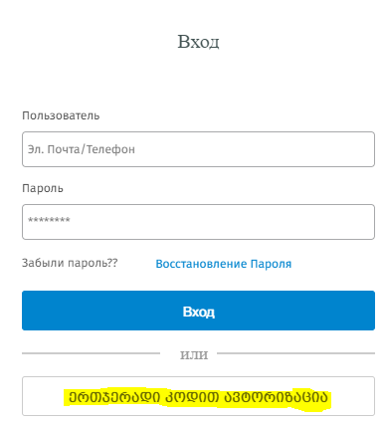
TC_22 | ss.ge ავტორიზაცია | მომხმარებლის ავტორიზაცია ერთჯერადი კოდით,გადაყვანილია ინგლისურ ენაზე | მომხმარებელი არ უნდა იყოს დარეგისტრირებული | მომხმარებლის ნომერი:+99599399999 | ss.ge | 1.შევდივართ შესვლის ველში 2.გადაგვყავს მთავარი გვერდი ინგლისურ ენაზე 3.ვაწვებით ერთჯერადი კოდით ავტორიზაციას. 4.შეგვყავს ნომერი 4.კოდი მოდის მობილურზე. 5.მოსული კოდი შეგვყავს მითითებულ ველში | გვერდი უნდა გადავიდეს ინგლისურ ენაზე და მომხმარებელი უნდა შევიდეს სისტემაში წარმატებით | გვერდი გადადის ინგლისურ ენაზეე,თუმცა ერთჯერადი კოდით ავტორიზაციის ტექსტი ნაჩვენებია ქართულად. იხილეთ მიმაგრებული ფოტო | საშუალო | 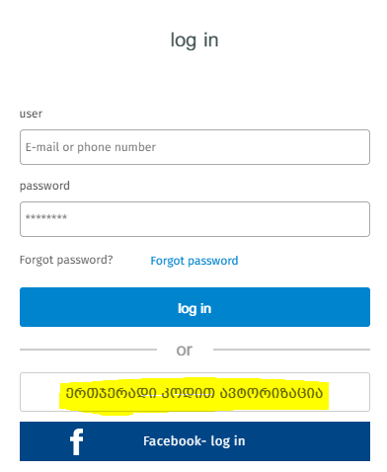

ძებნის
სისტემა | Google Chrome Version 107.0.5304.122 (Official Build) (64-bit),Windows 10 – Wi-Fi
ტესტ ქეისის ID | ტესტ ქეისი | აღწერა | წინაპირობა | სატესტო მონაცემები | ტესტირების გარემო | ქეისის ნაბიჯები | მოსალოდნელი შედეგი | რეალური შედეგი | პრიორიტეტი
TCS_01 | ss.ge ძებნა | მომხმარებელი იყენებდეს ძებნას სასურველ ენაზე | მომხმარებელი ცდილობს ძებნას ინგლისურ ენაზე | Property type,deal type,location,space,price | ss.ge | 1. შევიდეთ მთავარ გვერდზე,გადავიყვანოთ ინგლისურ ენაზე 2.შევიყვანოთ მონაცემები რომელიც გვაინტერესებს | მომხმარებელი უნდა ხედავდეს მონაცემებს ინგლისურ ენაზე. | მომხმარებელი ყველაფერს ხედავს ინგლისურად გარდა ერთი მონაცემისა. იხილეთ მიმაგრებული ფოტო | დაბალი
TCS_02 | ss.ge ძებნა | მომხმარებელი იყენებდეს ძებნას სასურველ ენაზე | მომხმარებელი ცდილობს ძებნას ინგლისურ ენაზე | Property type,deal type,location,space,price | ss.ge | 1. შევიდეთ მთავარ გვერდზე,გადავიყვანოთ ინგლისურ ენაზე 2.შევიყვანოთ მონაცემები რომელიც გვაინტერესებს | მომხმარებელი უნდა ხედავდეს მონაცემებს ინგლისურ ენაზე. | მომხმარებელი ყველაფერს ხედავს ინგლისურად გარდა ერთი მონაცემისა. იხილეთ მიმაგრებული ფოტო | დაბალი | 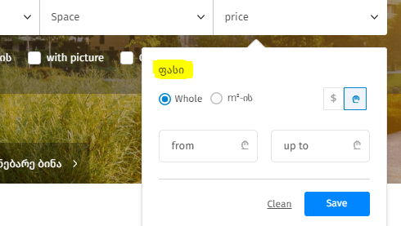
TCS_03 | ss.ge ძებნა | მომხმარებელი ეძებს სასურველ ინფორმაციას ფოტოსთან ერთად | მომხმარებელი უთითებს ფოტოთი ძიების მონაცემს | ძებნა ფოტოს დართვით | ss.ge | 1. შევიდეთ მთავარ გვერდზე,გადავიყვანოთ ინგლისურ ენაზე 2.შევიყვანოთ მონაცემები რომელიც გვაინტერესებს | მომხმარებელი უნდა ხედავდეს მონაცემებს ფოტოთურთ | მომხმარებელი ვერ ახერხებს ფოტოთი ძებნის გამოყენებას,ვხედავთ ფეიჯს რომელიც იტვირთება და შედეგი არ ჩანს | კრიტიკული
TCS_04 | ss.ge ძებნა | მომხმარებელი ეძებს სასურველ ინფორმაციას რუსულ ენაზე | მომხმარებელი უთითებს მონაცემებს რომლებიც აინტერესებს რუსულ ენაზე | მითითებულია მონაცემები ფასი,ადგიმლდებარეობა,გარიგების ტიპი რუსულ ენაზე | ss.ge | 1. შევიდეთ მთავარ გვერდზე. 2.გადავიყვანოთ გვერდი რუსულ ენაზე 3.შევიყვანოთ მონაცემები რომლებიც გვაინტერესებს. | მომხმარებელი უნდა ხედავდეს მოძებნილ ინფორმაციას რუსულ ენაზე,თუკი მითითებული მონაცემებით არ არის გვერდზე შესაბამისი ინფორმაცია გვაჩვენოს ტექსტი რუსულად | მომხმარებლის მიერ შეყვანილი მონაცემებით არ იძებნება განცხადებები და ტექსტი ჩნდება ქართულად რუსულის ნაცვლად. იხილეთ მიმაგრებული ფოტო | დაბალი
TCS_05 | ss.ge ძებნა | მომხმარებელი ეძებს სასურველ ინფორმაციას რუსულ ენაზე,რუკის დახმარებით | მომხმარებელი უთითებს მონაცემებს რომლებიც აინტერესებს რუსულ ენაზე და ელოდება ინფორმაციას რუსულ ენაზე | მითითებულია მონაცემები ფასი,ადგიმლდებარეობა,გარიგების ტიპი,რუკა | ss.ge | 1. შევიდეთ მთავარ გვერდზე. 2.გადავიყვანოთ გვერდი რუსულ ენაზე 3.შევიყვანოთ მონაცემები რომლებიც გვაინტერესებს. 4.გადავიდეთ რუკაზე ძებნის ველზე | მომხმარებელი უნდა ხედავდეს მოძებნილ ინფორმაციას რუსულ ენაზე,თუკი მითითებული მონაცემებით არ არის გვერდზე შესაბამისი ინფორმაცია გვაჩვენოს ტექსტი რუსულად,ასევე რუკა რომელზეც გვაინტერესებს შესაბამისი ადგილმდებარეობა უნდა იყოს რუსულად | მომხმარებლის მიერ შეყვანილი მონაცემებით არ იძებნება განცხადებები რუკაზე და ტექსტი ჩნდება ქართულად რუსულის ნაცვლად. იხილეთ მიმაგრებული ფოტო | დაბალი | 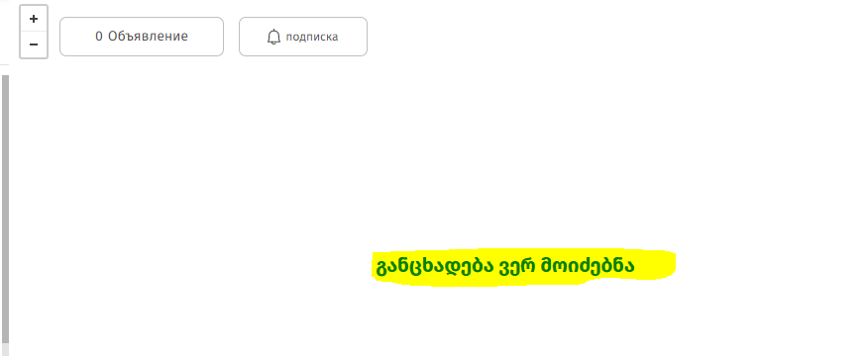
TCS_06 | ss.ge ძებნა | მომხმარებელი ეძებს სასურველ ინფორმაციას ინგლისურ ენაზე რუკის გამოყენებით | მომხმარებელი უთითებს პარამეტრებს რომლებიც აინტერესებს ინგლისურ ენაზე და ელოდება ინფორმაციას ინგლისურ ენაზე | მითითებულია მონაცემები ფასი,ადგიმლდებარეობა,გარიგების ტიპი,რუკა ინგლისურ ენაზე | ss.ge | 1. შევიდეთ მთავარ გვერდზე. 2.გადავიყვანოთ გვერდი ინგლისურ ენაზე 3.შევიყვანოთ პარამეტრები რომლებიც გვაინტერესებს. 4.გადავიდეთ რუკაზე ძებნის ველზე | მომხმარებელი უნდა ხედავდეს მოძებნილ ინფორმაციას და რუკას ინგლისურ ენაზე | მომხმარებელი მთელ გვერდს,მონაცემებს და რუკას ხედავს ინგლისურ ენაზე,გარდა ერთი წარწერისა."ფილტრი" იხილეთ მიმაგრებული ფოტო | დაბალი | 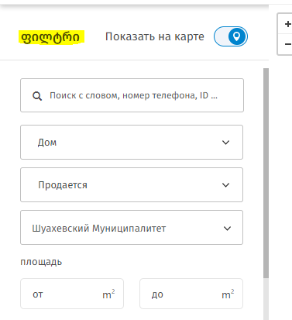
TCS_07 | ss.ge ძებნა | მომხმარებელი ეძებს სასურველ ინფორმაციას ფოტოსთან ერთად | მომხმარებელი უთითებს ფოტოთი ძიების მონაცემს | მითითებულია პარამეტრები-მდებარეობა,მუნიციპალიტეტი,სოფელი,ქალაქი,ძებნა ფოტოს დართვით | ss.ge | 1. შევიდეთ მთავარ გვერდზე 2.შევიყვანოთ პარამეტრები, რომელიც გვაინტერესებს 3.დავაჭიროთ ფოტოთი ძებნის ღილაკს | მომხმარებელი უნდა ხედავდეს მონაცემებს ფოტოთურთ | მომხმარებელი ვერ ახერხებს ფოტოთი ძებნის გამოყენებას,იმ შემთხვევაში თუ განცხადება არ დევს უნდა ეწეროს "მითითებული მონაცემებით განცხადებები არ დევს". ფიქსირდება ხარვეზი,ნაცვლად ამ წარწერისა სერვერულ შეცდომას ვხედავთ.იხ. ფოტო | კრიტიკული | 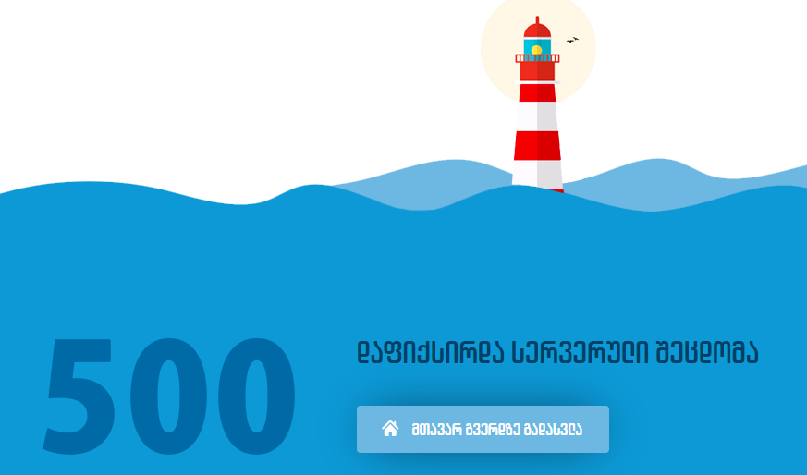
TCS_07 | ss.ge ძებნა | მომხმარებელი ეძებს სასურველ ინფორმაციას,ფასთან ერთად | მომხმარებელი უთითებს მონაცემებს,მთავარი მონაცემია-ფასი | მითითებულია პარამეტრები-მდებარეობა,გარიგების ტიპი,ფასი- ლარში | ss.ge | 1. შევიდეთ მთავარ გვერდზე 2.შევიყვანოთ პარამეტრები, რომელიც გვაინტერესებს 3.ვაწვებით ფასს-სრულად,მხოლოდ ლარში | მომხმარებელი უნდა ხედავდეს მონაცემებს და ფასს მხოლოდ ლარში | მომხმარებელი ხედავს განცხადებებს,სასურველ ინფორმაციას,თუმცა ფასი ჩანს დოლარში. იხ.ფოტო | კრიტიკული | 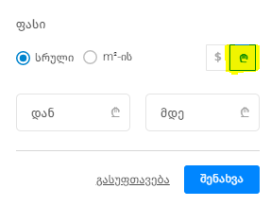 | 